MM용 시트
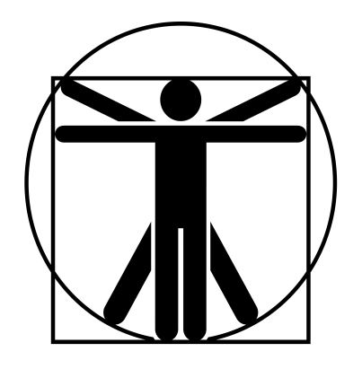
4/2*
0
0
4/2*
4/2*
0
4/2*
4/2*
2*
1*
//
 |  |  |  |  |  |  |  |  |  |  |  |  |  | 계산용 빈공간
고블린 궁병 |  |  | 6 |  | 7 |  |  | 8 | 0 |  | 10.5 | 특이사항 |  | //
 | 12 | 13 |  | 11 |  | 11 |  |  |  |  |  | *파괴력은 팔 ST를 포함 **무예 91p 참고
 | 10 | 12 |  | 12 |  | 11
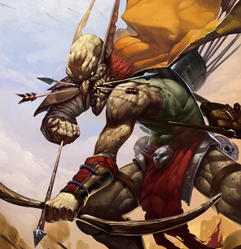

 |  |  |  |  |  |  | ATK |  |  |  |  |  | 1d
 |  |  |  |  |  |  | 소검 휘두르기 |  |  | (14)/R:1/2d 베기/P:0
 |  |  |  |  |  |  | 소검 찌르기 |  |  | (14)/R:1/1d 꿰기/P:0 |  |  | 2d
 |  |  |  |  |  |  | 복합궁 쏘기 |  |  | (15)/R:(280/350)/1d+3 꿰기/정3/장2
 |  |  |  |  |  |  | 목 노려쏘기 |  |  | (13)/R:(280/350)/1d+3 꿰기/정3/장2 |  |  | -4
 |  |  |  |  |  |  | 속사** |  |  | 복합궁 쏘기x2/장3
특성 : 빠른 치유, 저항력 강함(생물학적 유해 요소, +3), 적외선 시각, 청각 예민 2단계, 팔 ST 2단계, 전사 1 단계, 전투 숙달 1단계, 골목대장(12), 살의(12) |  |  |  |  |  |  | 주먹 휘두르기 |  |  | (15)/R:C/1d 때리기/P:0

기능 : 활(15), 빨리뽑기(화살)(16), 소검(14), 날붙이!(13), 활!(13), 비무장 전투!(13), 육신 방어(12), 노려쏘기(화살 쏘기/목)(13), 양손공격(활)(15)

 |  |  |  |  |  |  |  |  |  |  |  |  | 0

